Обложка
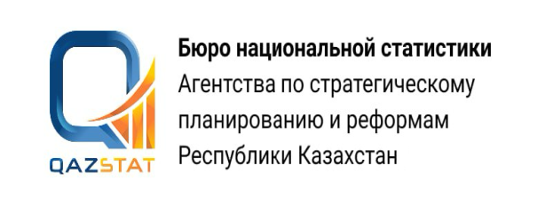

Дата публикования: 13.08.2026
Дата следующего опубликования: 11.09.2026

Основные показатели развития животноводства в Кызылординской области

январь-июль 2026 года

3 Серия . Статистика сельского, лесного, охотничьего и рыбного хозяйства

